상품제안서
데일리핏하프컷초슬림맥세이프투명카드케이스 | 상품코드: F32910

 |  |  |  |  |  |  | 02-412-0044 | www.easy1.co.kr
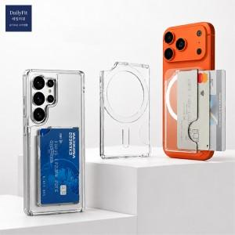

【상세/제작정보】 | <p>&nbsp;</p><table class="__se_tbl_ext" style="clear: both; width: 1865px; border-collapse: collapse; border-spacing: 0px; font-family: dotum; background-color: rgb(255, 255, 255);"><tbody><tr><td colspan="3" style="border-width: 1px 0px; border-style: solid none; border-color: rgb(236, 236, 236) currentcolor; border-image: none; padding: 20px 0px; font-size: 13px; line-height: 1.5;">* 스틸링추가 350원vat별도<br>* 케이스: 기본PET지퍼백 / 종이케이스변경 400원vat별도<br>* 종이케이스+선물포장 600원VAT별도 (종이케이스 추가 시 선물포장 가능)</td></tr></tbody></table><p>&nbsp;</p>

【인쇄/포장옵션】 | 레이저, 풀칼라 / 기본 지퍼백

【공급단가】 | 수량 | 100~ | 300~ | 500~ | 1,000~ | 3,000~
*VAT별도 | 단가 | 2,810원 | 2,760원 | 2,700원 | 2,630원 | 2,580원

【상품 URL】 | https://dev.easy1.co.kr:443/src/goods_detail.php?gdno=32910

